G.1
Graphiques du Chapitre 4
Graphique 1 – Perte de PIB par habitant causé par une hausse des températures d’ici 2100

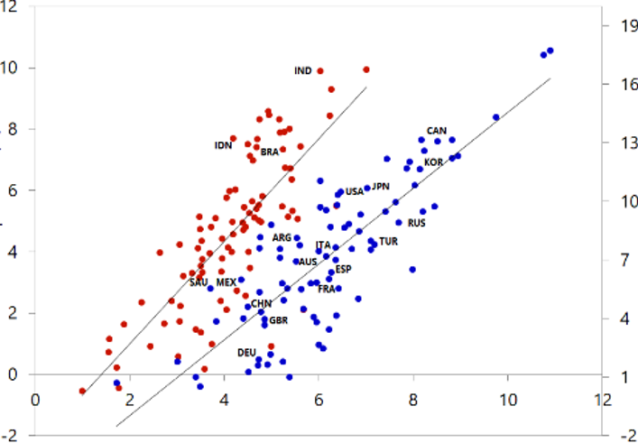

Source : Kahn et al. (2019). Note : l’axe des ordonnées représente la perte de PIB par habitant en % dans un scénario sans politique d’ajustement d’ici 2100 pour les pays tempérés (ordonné de droite en bleu) et chauds (ordonnée de gauche en rouge) ; l’axe des abscisses indique les augmentations probables de température entre 2014-2099 (en degrés Celsius).

G.2
Graphique 2 – Estimations du changement climatique sur le PIB présents dans la littérature

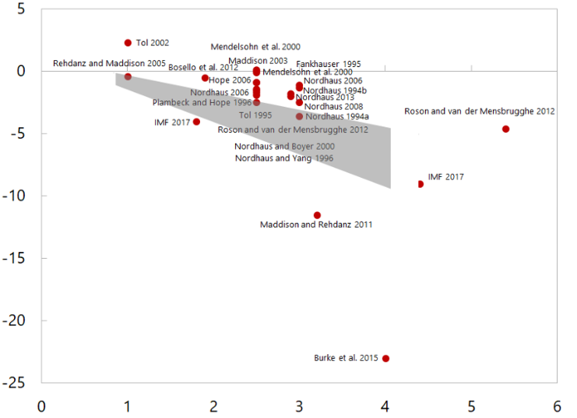

Source : Kahn et al. (2019). Note : l’axe des ordonnées indique l’impact en pourcentage sur la croissance du PIB d’une hausse de température en degrés Celsius (axes des abscisses).

Note de bas de page 11 dans le titre: | Revue de la littérature provenant de Kahn et al. (2019) sur la base de Tol (2014), Burke et al. (2015), IMF (2017) et estimations de Kahn et al. (2019) indiquées par la zone grisée dans le Graphique 3. Celui-ci reprend l’impact sur le PIB projeté jusqu’en 2100 des hausses probables de température reprises dans les différentes études disponibles. La partie grise représente l’estimation de Kahn et al. (2019) de la perte potentielle de PIB par tête d’ici à 2100.Voir également Estrada et al. (2023).

G.3
Graphique 3 – Impact des différents scénarios sur le PIB mondial et l’inflation
(en % du scénario de base*)

 | PIB mondial |  | Risque physique sévère
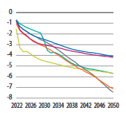
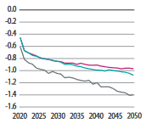
Impact sur le PIB |  | Impact sur le PIB |  |  | Transition retardée
 |  |  |  |  | Pas de transition
 |  |  |  |  | Politiques actuelles
 |  |  |  |  | Engagements nationaux
 |  |  |  |  | Neutralité carbone en 2050
 |  |  |  |  | Objectif en-dessous de 2°C

Chine |  | Europe |  | Amérique latine | Etats-Unis
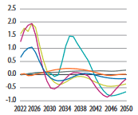
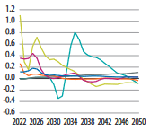
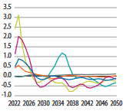
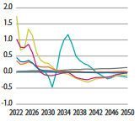

Source : IIASA NGFS Climate Scenarios database, NiGEM with REMIND inputs. Note: * Le scenario de base est un scénario hypothétique selon lequel il n'y aurait aucune transition, ni aucun risque physique.

G.4
 | Argentine |  | Autriche |  | Canada |  | Chili |  | Chine |  | Colombie |  | Danemark |  | Estonie |  | SEQE de l'UE |  | Finlande |  | France |  | Allemagne
0.2 | 5 | 0.403 | 33 | 0.43148148148 | 37.935185185 | 0.294 | 5 | 0.33729713722 | 9 | 0.23 | 5 | 0.35 | 27 | 0.056 | 2 | 0.407 | 87 | 0.36 | 85 | 0.35 | 49 | 0.4 | 33
Labels | Country | Coverage of Nationwide GHGs (%) | Prix du carbone (USD/tCO2e) | Color (Allocation) | Portion of global GHGs accounted for by country's initiatives
Argentine | Argentina | 20.00% | $5.00 | filler b/c no color classification | 0.16%
Autriche | Austria | 40.30% | $33.00 | filler b/c no color classification | 0.07%
Canada | Canada | 43.15% | $37.94 | filler b/c no color classification | 1.08%
Chili | Chile | 29.40% | $5.00 | filler b/c no color classification | 0.07%
Chine | China | 34% | $9.00 | filler b/c no color classification | 10.13%
Colombie | Colombia | 23.00% | $5.00 | filler b/c no color classification | 0.09%
Danemark | Denmark | 35.00% | $27.00 | filler b/c no color classification | 0.03%
Estonie | Estonia | 5.60% | $2.00 | filler b/c no color classification | 0.00%
SEQE de l'UE | EU ETS | 40.70% | $87.00 | filler b/c no color classification | 3.18%
Finlande | Finland | 36.00% | $85.00 | filler b/c no color classification | 0.05%
France | France | 35.00% | $49.00 | filler b/c no color classification | 0.31%
Allemagne | Germany | 40.00% | $33.00 | filler b/c no color classification | 0.68%
Icelande | Iceland | 55.00% | $34.00 | filler b/c no color classification | 0.01%
Irlande | Ireland | 40.00% | $45.00 | filler b/c no color classification | 0.05%
Japon | Japan | 74% | $2.00 | filler b/c no color classification | 1.91%
Kazakhstan | Kazakhstan | 46.00% | $1.00 | filler b/c no color classification | 0.33%
Corée du Sud | Korea | 73.00% | $19.00 | filler b/c no color classification | 1.08%
Lettonie | Latvia | 3.00% | $17.00 | filler b/c no color classification | 0.00%
Liechtenstein | Liechtenstein | 80.60% | $130.00 | filler b/c no color classification | 0.00%
Luxembourg | Luxembourg | 65.00% | $43.00 | filler b/c no color classification | 0.01%
Mexique | Mexico | 44.00% | $4.00 | filler b/c no color classification | 1.32%
Montenegro | Montenegro | N/A | 0 | filler b/c no color classification | 0
Pays-Bas | Netherlands | 11.70% | $46.00 | filler b/c no color classification | 0.05%
Nouvelle Zélande | New Zealand | 49.00% | $53.00 | filler b/c no color classification | 0.08%
Norvège | Norway | 63.00% | $88.00 | filler b/c no color classification | 0.09%
Pologne | Poland | 3.80% | $0.08 | filler b/c no color classification | 0.03%
Portugal | Portugal | 36.00% | $26.00 | filler b/c no color classification | 0.05%
Singapore | Singapore | 80.00% | $4.00 | filler b/c no color classification | 0.11%
Slovénie | Slovenia | 51.90% | $19.00 | filler b/c no color classification | 0.02%
Afrique du Sud | South Africa | 80.00% | $10.00 | filler b/c no color classification | 0.90%
Espagne | Spain | 1.90% | $17.00 | filler b/c no color classification | 0.01%
Suède | Sweden | 40.00% | $130.00 | filler b/c no color classification | 0.05%
Suisse | Switzerland | 33.00% | $130.00 | filler b/c no color classification | 0.04%
Ukraine | Ukraine | 71.00% | $1.00 | filler b/c no color classification | 0.39%
Royaume-Uni | United Kingdom | 21.00% | $24.00 | filler b/c no color classification | 0.44%
Etats-Unis | United States | 61% | $23.80 | filler b/c no color classification | 0.79%
Uruguay | Uruguay | 11.20% | $137.00 | filler b/c no color classification | 0.01%

 |  | NOTE
 | CW Questions:

Graphique 4 – Part des émissions carbones et prix du carbone par pays

 | Argentine |  | Autriche |  | Canada |  | Chili |  | Chine |  | Colombie |  | Danemark |  | Estonie |  | SEQE de l'UE |  | Finlande |  | France |  | Allemagne
0.2 | 5 | 0.403 | 33 | 0.43148148148 | 37.935185185 | 0.294 | 5 | 0.33729713722 | 9 | 0.23 | 5 | 0.35 | 27 | 0.056 | 2 | 0.407 | 87 | 0.36 | 85 | 0.35 | 49 | 0.4 | 33

Source: World Bank Carbon Pricing Dashboard[1], European Environment Agency[2], and : Clausing et Wolfram (2023)’s claculations. Note: Chaque bulle représente l’interaction entre la part des émissions de gaz à effet de serre (GES) soumise à une tarification carbone et le prix du carbone en question. En revanche, la taille de la bulle représente la part des émissions globales couverte par la tarification du pays en question, de 0,1% (Finlande ou Espagne par exemple), 1% (l’Allemagne ou le Canada) à 3,0% (SEQE de l’UE) et plus (Chine).

[1] Voir https://carbonpricingdashboard.worldbank.org/.
[2] https://www.eea.europa.eu/data-and-maps/data/data-viewers/greenhouse-gases-viewer.

G.5
Data extracted on 02/05/2023 12:09:50 from [ESTAT]
Dataset: | Net greenhouse gas emissions (source: EEA) [SDG_13_10]
Last updated: | 28/04/2023 23:00

Time frequency |  | Annual
Air pollutants and greenhouse gases |  | Greenhouse gases (CO2, N2O in CO2 equivalent, CH4 in CO2 equivalent, HFC in CO2 equivalent, PFC in CO2 equivalent, SF6 in CO2 equivalent, NF3 in CO2 equivalent)
Source sectors for greenhouse gas emissions (Common reporting format, UNFCCC) |  | Total (excluding memo items, including international aviation)
Unit of measure |  | Index, 1990=100

TIME | 1990 |  | 1991 | 1992 | 1993 | 1994 | 1995 | 1996 | 1997 | 1998 | 1999 | 2000 | 2001 | 2002 | 2003 | 2004 | 2005 | 2006 | 2007 | 2008 | 2009 | 2010 | 2011 | 2012 | 2013 | 2014 | 2015 | 2016 | 2017 | 2018 | 2019 | 2020 | 2021
GEO (Labels)
Union Europénne (UE) | 100.0 |  | 95.6 | 93.0 | 91.1 | 90.8 | 91.5 | 93.1 | 91.8 | 90.7 | 89.0 | 89.8 | 89.8 | 90.1 | 92.1 | 91.5 | 91.2 | 91.0 | 91.4 | 88.5 | 81.6 | 83.4 | 81.2 | 79.7 | 77.9 | 75.2 | 76.4 | 76.6 | 78.7 | 76.9 | 73.8 | 66.2 | 70.3
Belgique | 100.0 |  | 101.8 | 101.6 | 100.7 | 104.0 | 105.6 | 108.3 | 103.0 | 106.5 | 102.9 | 104.0 | 102.8 | 101.9 | 102.4 | 103.1 | 100.8 | 99.1 | 97.0 | 97.3 | 88.5 | 94.1 | 87.2 | 85.1 | 84.6 | 80.8 | 83.9 | 82.9 | 82.9 | 83.6 | 83.0 | 75.7 | 78.9
Allemagne | 100.0 |  | 91.7 | 87.4 | 86.7 | 85.7 | 85.6 | 87.5 | 84.9 | 83.0 | 80.2 | 81.6 | 81.9 | 82.7 | 82.1 | 80.2 | 78.2 | 78.3 | 76.5 | 76.1 | 70.3 | 73.4 | 71.0 | 70.9 | 72.6 | 70.0 | 70.1 | 70.2 | 69.3 | 66.9 | 62.9 | 57.6 | 60.2
Estonie | 100.0 |  | 92.5 | 67.3 | 49.3 | 52.2 | 45.7 | 47.3 | 46.2 | 40.1 | 38.2 | 35.0 | 35.5 | 34.8 | 41.0 | 40.1 | 45.0 | 39.0 | 50.0 | 40.9 | 32.2 | 42.9 | 43.7 | 45.2 | 52.6 | 57.0 | 47.3 | 53.4 | 58.2 | 61.3 | 43.3 | 38.1 | 42.6
Irlande | 100.0 |  | 101.1 | 100.5 | 102.4 | 104.5 | 108.3 | 111.1 | 112.9 | 116.8 | 119.3 | 125.7 | 131.4 | 128.5 | 130.0 | 126.2 | 130.3 | 130.0 | 126.7 | 124.8 | 113.7 | 115.4 | 107.0 | 107.1 | 108.4 | 107.3 | 112.4 | 114.2 | 117.8 | 116.9 | 113.4 | 107.3 | 112.8
Grèce | 100.0 |  | 99.6 | 100.7 | 99.9 | 103.1 | 104.8 | 108.2 | 113.0 | 118.3 | 118.2 | 121.5 | 122.3 | 122.0 | 126.6 | 127.3 | 130.3 | 127.1 | 131.0 | 126.8 | 119.5 | 113.6 | 110.7 | 107.3 | 99.5 | 97.9 | 90.8 | 87.6 | 91.6 | 88.1 | 81.3 | 68.5 | 71.5
Espagne | 100.0 |  | 103.1 | 106.9 | 102.5 | 109.4 | 115.0 | 111.6 | 117.2 | 120.9 | 129.9 | 135.2 | 134.0 | 141.5 | 144.6 | 150.8 | 157.0 | 153.7 | 159.2 | 146.2 | 131.6 | 125.0 | 125.7 | 123.7 | 113.6 | 113.7 | 117.5 | 113.4 | 118.7 | 116.5 | 109.7 | 90.7 | 97.7
France | 100.0 |  | 104.8 | 103.7 | 99.0 | 97.9 | 98.4 | 100.6 | 98.9 | 101.2 | 99.7 | 101.7 | 100.2 | 97.2 | 97.1 | 96.8 | 97.1 | 95.2 | 93.9 | 93.0 | 90.6 | 90.8 | 85.9 | 85.4 | 85.5 | 80.3 | 82.0 | 83.5 | 85.9 | 82.7 | 81.4 | 71.4 | 76.5
Italie | 100.0 |  | 97.4 | 97.7 | 98.9 | 95.3 | 99.1 | 97.9 | 101.0 | 103.9 | 103.3 | 104.6 | 103.0 | 103.1 | 108.6 | 108.5 | 108.6 | 106.6 | 110.1 | 104.1 | 92.8 | 93.9 | 93.0 | 91.1 | 81.2 | 77.1 | 78.8 | 78.5 | 81.4 | 76.7 | 75.2 | 68.2 | 75.7
Chypre | 100.0 |  | 110.1 | 116.8 | 119.4 | 123.6 | 123.8 | 128.9 | 130.1 | 135.9 | 140.5 | 146.0 | 147.1 | 149.8 | 156.9 | 158.8 | 159.6 | 163.8 | 169.5 | 172.4 | 167.3 | 162.6 | 157.5 | 148.6 | 136.1 | 142.1 | 142.6 | 153.5 | 156.5 | 154.9 | 155.9 | 138.4 | 145.7
Lettonie | 100.0 |  | 83.9 | 45.2 | 21.2 | -13.7 | -15.4 | -16.1 | -7.4 | -4.3 | 16.6 | -11.4 | -10.8 | 1.4 | 6.0 | 32.5 | 37.8 | 35.7 | 42.3 | 36.6 | 52.6 | 73.4 | 64.8 | 53.8 | 62.6 | 89.8 | 81.0 | 68.2 | 58.4 | 80.2 | 67.2 | 82.6 | 96.2
Lithuanie | 100.0 |  | 104.0 | 59.8 | 43.2 | 41.2 | 41.7 | 56.8 | 52.9 | 37.4 | 32.4 | 23.4 | 30.3 | 33.3 | 35.5 | 38.6 | 42.7 | 44.5 | 45.0 | 41.3 | 29.4 | 24.4 | 24.9 | 25.7 | 24.6 | 26.2 | 28.9 | 31.0 | 32.7 | 34.4 | 34.2 | 31.8 | 33.3
Luxembourg | 100.0 |  | 104.4 | 99.4 | 99.7 | 95.3 | 77.1 | 77.7 | 73.1 | 68.2 | 72.1 | 76.1 | 80.7 | 87.3 | 91.3 | 102.2 | 104.6 | 103.3 | 100.2 | 99.3 | 94.7 | 101.0 | 98.7 | 95.7 | 90.6 | 88.3 | 86.3 | 84.9 | 88.5 | 92.7 | 92.8 | 77.9 | 81.2
Malte | 100.0 |  | 94.4 | 97.8 | 119.4 | 113.6 | 107.2 | 110.3 | 112.0 | 110.6 | 112.9 | 109.1 | 117.2 | 118.0 | 125.9 | 122.1 | 115.9 | 117.6 | 121.3 | 117.8 | 112.4 | 116.0 | 115.9 | 121.6 | 110.9 | 111.7 | 88.3 | 79.5 | 87.3 | 89.2 | 94.7 | 82.2 | 84.6
Pays-Bas | 100.0 |  | 103.5 | 104.0 | 104.4 | 104.8 | 105.2 | 109.8 | 106.5 | 106.8 | 101.6 | 100.9 | 101.3 | 100.4 | 100.8 | 101.7 | 99.3 | 97.1 | 96.4 | 96.4 | 93.6 | 98.5 | 92.8 | 90.9 | 90.7 | 87.3 | 90.5 | 90.8 | 89.3 | 87.2 | 84.6 | 75.2 | 76.8
Autriche | 100.0 |  | 95.3 | 100.0 | 89.5 | 100.8 | 90.9 | 97.1 | 90.9 | 95.0 | 90.9 | 100.5 | 83.8 | 110.2 | 114.9 | 104.5 | 112.4 | 122.8 | 123.9 | 113.1 | 109.3 | 98.9 | 102.4 | 112.4 | 112.2 | 104.9 | 110.0 | 111.0 | 119.8 | 127.5 | 125.6 | 103.0 | 100.9
Portugal | 100.0 |  | 89.1 | 85.2 | 81.6 | 84.3 | 89.3 | 87.6 | 90.8 | 98.6 | 110.1 | 121.0 | 111.0 | 118.0 | 129.7 | 121.0 | 135.5 | 120.7 | 115.2 | 103.0 | 96.8 | 96.4 | 99.5 | 99.4 | 98.4 | 91.0 | 99.2 | 104.0 | 142.0 | 100.5 | 94.0 | 80.6 | 77.0
Slovénie | 100.0 |  | 88.0 | 87.2 | 88.9 | 90.6 | 95.4 | 95.5 | 97.8 | 94.0 | 89.6 | 87.5 | 96.0 | 90.2 | 90.0 | 91.7 | 93.3 | 94.5 | 93.8 | 100.6 | 85.8 | 87.9 | 88.0 | 84.0 | 91.0 | 121.1 | 123.1 | 130.1 | 130.7 | 130.3 | 96.4 | 89.0 | 90.1
Slovaquie | 100.0 |  | 84.2 | 74.3 | 69.4 | 66.3 | 67.9 | 67.7 | 67.8 | 65.0 | 64.4 | 61.5 | 66.1 | 63.2 | 64.3 | 65.4 | 71.4 | 66.3 | 64.3 | 66.9 | 60.5 | 63.1 | 61.1 | 55.7 | 54.0 | 54.3 | 54.7 | 55.3 | 57.2 | 58.5 | 53.7 | 45.8 | 52.2
Finlande | 100.0 |  | 68.7 | 78.4 | 81.6 | 108.3 | 103.2 | 102.5 | 109.6 | 106.0 | 104.2 | 100.9 | 110.8 | 113.5 | 128.8 | 117.8 | 91.8 | 108.3 | 125.9 | 103.1 | 68.4 | 110.3 | 95.9 | 80.0 | 95.7 | 85.6 | 86.8 | 100.0 | 99.4 | 121.8 | 104.7 | 85.2 | 105.8

Special value
: | not available

 | Graphique 5 – Evolution des émissions de gaz à effets de serre en Europe

G.6
Dataset: Environmental Policy Stringency Index
Variable | Environmental Policy Stringency
Unit
Year | 1990 |  | 1991 |  | 1992 |  | 1993 |  | 1994 |  | 1995 |  | 1996 |  | 1997 |  | 1998 |  | 1999 |  | 2000 |  | 2001 |  | 2002 |  | 2003 |  | 2004 |  | 2005 |  | 2006 |  | 2007 |  | 2008 |  | 2009 |  | 2010 |  | 2011 |  | 2012 |  | 2013 |  | 2014 |  | 2015 |  | 2016 |  | 2017 |  | 2018 |  | 2019 |  | 2020
Country
Autriche |  | 1.39 |  | 1.39 |  | 1.39 |  | 1.39 |  | 1.39 |  | 1.61 |  | 1.61 |  | 1.61 |  | 1.61 |  | 1.61 |  | 1.89 |  | 1.89 |  | 1.89 |  | 2.19 |  | 2.19 |  | 2.31 |  | 2.53 |  | 2.25 |  | 2.67 |  | 2.94 |  | 3.08 |  | 3.06 |  | 2.94 |  | 3.28 |  | 3.11 |  | 2.94 |  | 2.94 |  | 2.94 |  | 3.08 |  | 3.14 |  | 3.31
Belgique |  | 0.89 |  | 0.89 |  | 0.94 |  | 0.94 |  | 1.11 |  | 1.11 |  | 1.11 |  | 1.11 |  | 1.28 |  | 1.11 |  | 1.56 |  | 1.56 |  | 1.61 |  | 1.56 |  | 2.47 |  | 2.58 |  | 2.64 |  | 2.31 |  | 2.64 |  | 2.67 |  | 2.56 |  | 2.94 |  | 3.06 |  | 2.94 |  | 2.94 |  | 2.83 |  | 2.89 |  | 2.94 |  | 3.00 |  | 3.22 |  | 3.44
République Tchèque |  | 0.61 |  | 0.89 |  | 1.06 |  | 1.06 |  | 0.89 |  | 0.81 |  | 0.81 |  | 1.33 |  | 1.33 |  | 1.33 |  | 1.42 |  | 1.42 |  | 2.17 |  | 2.42 |  | 2.42 |  | 2.42 |  | 2.72 |  | 2.64 |  | 3.08 |  | 3.19 |  | 3.11 |  | 3.11 |  | 3.25 |  | 3.00 |  | 2.50 |  | 2.56 |  | 2.72 |  | 2.72 |  | 2.89 |  | 3.11 |  | 2.94
Danemark |  | 0.42 |  | 0.94 |  | 1.28 |  | 1.17 |  | 1.17 |  | 1.17 |  | 1.50 |  | 1.50 |  | 1.44 |  | 1.56 |  | 2.00 |  | 2.00 |  | 1.89 |  | 2.64 |  | 2.81 |  | 3.03 |  | 3.14 |  | 3.14 |  | 3.19 |  | 3.42 |  | 4.08 |  | 4.22 |  | 3.89 |  | 4.06 |  | 4.11 |  | 4.03 |  | 3.94 |  | 4.03 |  | 3.78 |  | 3.67 |  | 3.72
Finlande |  | 1.58 |  | 1.72 |  | 1.89 |  | 1.89 |  | 1.83 |  | 2.00 |  | 1.83 |  | 2.22 |  | 2.06 |  | 2.06 |  | 2.08 |  | 2.08 |  | 2.58 |  | 2.42 |  | 2.64 |  | 2.75 |  | 2.97 |  | 2.97 |  | 3.19 |  | 3.17 |  | 3.11 |  | 3.75 |  | 3.64 |  | 3.64 |  | 3.69 |  | 3.86 |  | 3.83 |  | 3.83 |  | 3.92 |  | 3.81 |  | 4.11
France |  | 1.44 |  | 1.33 |  | 1.33 |  | 1.33 |  | 1.39 |  | 1.39 |  | 1.47 |  | 1.47 |  | 1.47 |  | 1.64 |  | 1.75 |  | 1.67 |  | 2.00 |  | 2.08 |  | 2.83 |  | 2.86 |  | 3.08 |  | 3.25 |  | 3.42 |  | 3.69 |  | 3.61 |  | 3.94 |  | 3.92 |  | 3.92 |  | 4.22 |  | 4.03 |  | 3.92 |  | 4.17 |  | 4.56 |  | 4.72 |  | 4.89
Allemagne |  | 1.44 |  | 1.69 |  | 1.61 |  | 1.61 |  | 1.67 |  | 1.50 |  | 1.69 |  | 1.44 |  | 1.58 |  | 1.50 |  | 1.78 |  | 1.78 |  | 2.42 |  | 2.67 |  | 2.78 |  | 2.89 |  | 2.94 |  | 2.78 |  | 3.03 |  | 3.14 |  | 3.08 |  | 3.17 |  | 3.06 |  | 3.22 |  | 3.11 |  | 3.03 |  | 3.08 |  | 3.03 |  | 3.25 |  | 3.31 |  | 3.47
Grèce |  | 0.36 |  | 0.47 |  | 0.53 |  | 0.94 |  | 1.17 |  | 1.17 |  | 1.11 |  | 1.11 |  | 1.19 |  | 1.11 |  | 1.39 |  | 1.39 |  | 1.39 |  | 1.47 |  | 1.42 |  | 1.78 |  | 1.89 |  | 1.97 |  | 2.25 |  | 2.44 |  | 2.61 |  | 2.75 |  | 2.64 |  | 2.58 |  | 2.89 |  | 3.06 |  | 2.89 |  | 2.86 |  | 2.86 |  | 2.83 |  | 2.89
Hongire |  | 0.14 |  | 0.31 |  | 0.36 |  | 0.36 |  | 0.36 |  | 0.53 |  | 0.53 |  | 0.53 |  | 0.58 |  | 0.53 |  | 1.22 |  | 1.47 |  | 1.61 |  | 2.36 |  | 2.22 |  | 2.83 |  | 2.97 |  | 2.78 |  | 3.06 |  | 3.64 |  | 3.53 |  | 3.67 |  | 3.56 |  | 2.89 |  | 2.89 |  | 2.97 |  | 2.69 |  | 3.11 |  | 2.69 |  | 2.75 |  | 2.81
Irlande |  | 0.53 |  | 0.47 |  | 0.53 |  | 0.53 |  | 0.53 |  | 0.53 |  | 0.89 |  | 0.89 |  | 0.94 |  | 0.94 |  | 1.22 |  | 1.17 |  | 1.22 |  | 1.97 |  | 2.03 |  | 2.08 |  | 2.44 |  | 2.36 |  | 2.64 |  | 2.67 |  | 2.67 |  | 2.58 |  | 2.58 |  | 2.81 |  | 2.86 |  | 2.86 |  | 2.50 |  | 2.44 |  | 2.50 |  | 2.56 |  | 3.00
Italie |  | 1.61 |  | 1.50 |  | 1.58 |  | 1.33 |  | 1.33 |  | 1.42 |  | 1.42 |  | 1.33 |  | 1.58 |  | 1.50 |  | 1.78 |  | 1.78 |  | 1.92 |  | 1.92 |  | 1.97 |  | 2.22 |  | 3.14 |  | 2.97 |  | 3.08 |  | 3.28 |  | 3.47 |  | 3.50 |  | 3.58 |  | 3.67 |  | 4.00 |  | 4.06 |  | 4.06 |  | 4.06 |  | 3.78 |  | 3.75 |  | 3.72
Pays-Bas |  | 1.56 |  | 1.56 |  | 1.56 |  | 1.56 |  | 1.61 |  | 1.44 |  | 1.39 |  | 1.44 |  | 1.50 |  | 1.44 |  | 1.56 |  | 1.72 |  | 1.61 |  | 1.78 |  | 1.81 |  | 2.75 |  | 2.78 |  | 2.78 |  | 3.22 |  | 3.56 |  | 3.75 |  | 3.17 |  | 3.14 |  | 3.06 |  | 3.11 |  | 3.19 |  | 3.33 |  | 3.11 |  | 3.50 |  | 3.47 |  | 3.47
Novège |  | 0.47 |  | 0.92 |  | 1.53 |  | 1.58 |  | 1.42 |  | 1.53 |  | 1.53 |  | 1.42 |  | 1.42 |  | 1.36 |  | 1.64 |  | 1.53 |  | 2.36 |  | 2.25 |  | 2.25 |  | 2.47 |  | 2.47 |  | 2.81 |  | 2.97 |  | 3.67 |  | 3.67 |  | 3.72 |  | 3.67 |  | 3.67 |  | 3.72 |  | 3.72 |  | 3.72 |  | 3.72 |  | 3.83 |  | 3.89 |  | 3.94
Pologne |  | 0.58 |  | 0.53 |  | 0.58 |  | 0.64 |  | 0.64 |  | 0.75 |  | 0.75 |  | 0.75 |  | 0.81 |  | 0.81 |  | 1.14 |  | 1.28 |  | 1.28 |  | 1.28 |  | 1.33 |  | 2.08 |  | 2.36 |  | 2.25 |  | 2.58 |  | 2.78 |  | 2.94 |  | 3.00 |  | 2.72 |  | 2.89 |  | 2.94 |  | 2.94 |  | 2.83 |  | 2.89 |  | 3.06 |  | 3.42 |  | 3.47
Portugal |  | 0.69 |  | 0.69 |  | 0.75 |  | 1.11 |  | 1.11 |  | 1.17 |  | 1.36 |  | 1.36 |  | 1.42 |  | 1.36 |  | 1.31 |  | 1.39 |  | 1.44 |  | 2.28 |  | 2.28 |  | 2.67 |  | 2.69 |  | 2.36 |  | 2.69 |  | 2.75 |  | 2.75 |  | 2.92 |  | 2.81 |  | 2.81 |  | 2.11 |  | 2.17 |  | 2.39 |  | 2.39 |  | 2.39 |  | 2.67 |  | 2.78
Slovaquie |  | 0.36 |  | 0.36 |  | 0.36 |  | 0.36 |  | 0.36 |  | 0.36 |  | 0.36 |  | 0.36 |  | 0.36 |  | 0.36 |  | 1.14 |  | 1.14 |  | 1.42 |  | 1.47 |  | 1.47 |  | 2.08 |  | 2.14 |  | 1.81 |  | 1.81 |  | 2.42 |  | 2.31 |  | 2.69 |  | 2.58 |  | 3.17 |  | 3.00 |  | 2.83 |  | 3.06 |  | 2.42 |  | 2.56 |  | 2.44 |  | 2.50
Slovénie |  | 0.00 |  | 0.00 |  | 0.00 |  | 0.00 |  | 0.00 |  | 0.00 |  | 0.06 |  | 0.06 |  | 0.11 |  | 0.11 |  | 0.53 |  | 0.53 |  | 0.53 |  | 0.53 |  | 0.53 |  | 2.03 |  | 2.08 |  | 2.08 |  | 2.25 |  | 2.92 |  | 2.86 |  | 2.86 |  | 2.75 |  | 2.92 |  | 2.89 |  | 2.89 |  | 2.94 |  | 3.00 |  | 3.00 |  | 3.17 |  | 3.22
Espagne |  | 0.72 |  | 1.11 |  | 1.11 |  | 1.11 |  | 1.28 |  | 1.11 |  | 1.11 |  | 1.11 |  | 1.11 |  | 1.19 |  | 1.47 |  | 1.47 |  | 1.47 |  | 1.47 |  | 2.22 |  | 2.36 |  | 2.39 |  | 2.47 |  | 2.56 |  | 2.67 |  | 2.61 |  | 2.83 |  | 2.81 |  | 2.22 |  | 2.39 |  | 2.39 |  | 2.28 |  | 2.28 |  | 2.44 |  | 2.44 |  | 2.50
Suède |  | 0.69 |  | 1.03 |  | 1.53 |  | 1.36 |  | 1.42 |  | 1.25 |  | 1.31 |  | 1.25 |  | 1.39 |  | 1.33 |  | 2.17 |  | 2.39 |  | 3.06 |  | 3.08 |  | 3.14 |  | 3.08 |  | 3.25 |  | 3.08 |  | 3.42 |  | 3.61 |  | 3.61 |  | 3.50 |  | 3.39 |  | 3.44 |  | 3.56 |  | 3.61 |  | 3.67 |  | 3.61 |  | 3.67 |  | 3.61 |  | 3.83
Suisse |  | 1.50 |  | 1.75 |  | 1.67 |  | 1.67 |  | 2.33 |  | 2.33 |  | 2.33 |  | 2.33 |  | 2.17 |  | 2.17 |  | 2.25 |  | 2.25 |  | 2.25 |  | 2.25 |  | 2.25 |  | 2.28 |  | 2.28 |  | 2.53 |  | 3.17 |  | 3.36 |  | 3.33 |  | 3.56 |  | 3.64 |  | 3.64 |  | 4.06 |  | 4.03 |  | 4.14 |  | 4.14 |  | 4.42 |  | 4.22 |  | 4.50
Royaume-Uni |  | 1.11 |  | 1.11 |  | 1.11 |  | 0.94 |  | 1.00 |  | 1.00 |  | 1.00 |  | 1.00 |  | 1.00 |  | 1.00 |  | 1.33 |  | 1.33 |  | 1.33 |  | 2.14 |  | 2.14 |  | 2.31 |  | 2.42 |  | 2.25 |  | 2.47 |  | 2.67 |  | 3.36 |  | 3.33 |  | 2.89 |  | 3.22 |  | 3.75 |  | 3.86 |  | 3.36 |  | 3.47 |  | 3.53 |  | 3.53 |  | 3.61
Etats-Unis |  | 0.83 |  | 0.83 |  | 1.00 |  | 1.08 |  | 1.08 |  | 1.25 |  | 1.08 |  | 1.08 |  | 1.19 |  | 1.14 |  | 1.22 |  | 1.22 |  | 1.22 |  | 1.22 |  | 1.22 |  | 1.22 |  | 1.67 |  | 1.67 |  | 1.89 |  | 2.33 |  | 2.03 |  | 2.03 |  | 2.36 |  | 2.44 |  | 2.42 |  | 2.47 |  | 2.97 |  | 2.97 |  | 2.92 |  | 2.92 |  | 3.03 | <
Data extracted on 02 May 2023 11:56 UTC (GMT) from OECD.Stat

Graphique 6– Evolution de l’indice d’intensité de la régulation environnementale

 |  |  |  |  |  |  |  |  |  |  |  |  |  |  |  |  |  |  |  |  |  |  |  |  |  |  |  |  |  |  |  |  |  |  |  |  |  |  |  |  |  |  |  |  |  |  |  |  |  |  |  |  |  |  |  |  |  |  |  | sévérité(index=6 means the highest degree of environtmental policy stringency)

G.7
Graphique 7 – Taux de change effectif réel et balance courante

Etats-Unis
 | IPC | CUT | Balance courante en % du PIB
Q1 1980 | 107.10032602 |  | 0.073265797848
Q2 1980 | 103.52884059 |  | 0.2117717041
Q3 1980 | 105.72165064 |  | 0.29084715079
Q4 1980 | 109.18138209 |  | 0.87862995892
Q1 1981 | 116.15922144 |  | 0.71160480455
Q2 1981 | 122.62552163 |  | 0.52818437885
Q3 1981 | 118.82350041 |  | 0.17518198746
Q4 1981 | 123.39113512 |  | 0.67641667413
Q1 1982 | 128.22593022 |  | 0.50184741664
Q2 1982 | 134.96840694 |  | 0.69148240141
Q3 1982 | 135.54754628 |  | -0.49502097541
Q4 1982 | 132.38901464 |  | -0.006935951659
Q1 1983 | 135.62028773 |  | 0.23504258002
Q2 1983 | 139.16551089 |  | -0.64165899194
Q3 1983 | 139.41644868 |  | -1.4525724313
Q4 1983 | 140.39053202 |  | -0.97240734855
Q1 1984 | 141.07321327 |  | -1.4369299912
Q2 1984 | 147.77831414 |  | -2.1177168443
Q3 1984 | 151.02871753 |  | -2.3141580462
Q4 1984 | 157.79318765 |  | -1.8687969911
Q1 1985 | 154.45546625 |  | -1.5108619799
Q2 1985 | 148.55790112 |  | -2.4071412167
Q3 1985 | 139.99097671 |  | -2.8275909044
Q4 1985 | 133.04435188 |  | -2.5634921314
Q1 1986 | 127.1070064 |  | -2.1957038032
Q2 1986 | 122.46022134 |  | -2.6955079268
Q3 1986 | 121.86581597 |  | -3.0699252455
Q4 1986 | 116.65225113 |  | -2.7746316837
Q1 1987 | 113.41445906 |  | -2.4570132795
Q2 1987 | 114.89749609 |  | -2.9279924097
Q3 1987 | 109.1655952 |  | -3.1954598445
Q4 1987 | 106.49671845 |  | -2.7295559859
Q1 1988 | 105.73207314 |  | -1.6734432247
Q2 1988 | 110.95606746 |  | -1.8398330956
Q3 1988 | 106.18262744 |  | -2.0535942518
Q4 1988 | 108.20020553 |  | -1.7606044638
Q1 1989 | 113.29143426 |  | -1.1328820821
Q2 1989 | 112.64539729 |  | -1.3115809828
Q3 1989 | 109.86484515 |  | -1.6018639156
Q4 1989 | 108.75598303 |  | -1.1487954595
Q1 1990 | 108.89178834 | 117.61458194 | -0.63139599202
Q2 1990 | 104.70821477 | 119.49012061 | -0.70060073543
Q3 1990 | 101.00896757 | 113.95941683 | -1.4621164413
Q4 1990 | 102.2708707 | 109.33300583 | -0.70584318384
Q1 1991 | 106.90813527 | 110.26263081 | 0.20035863068
Q2 1991 | 106.21491284 | 115.80043891 | 0.016060423754
Q3 1991 | 102.12823862 | 114.52478824 | -0.55765952643
Q4 1991 | 102.56438256 | 109.66822611 | -0.10644037711
Q1 1992 | 102.6411065 | 110.52667162 | 0.52639105895
Q2 1992 | 98.706390785 | 109.84449665 | -0.13850607298
...
Etats-Unis
 | IPC | CUT | Balance commerciale en % du PIB
Q1 1980 | 107.10032602 |  | -1.336133014
Q2 1980 | 103.52884059 |  | -0.60757459197
Q3 1980 | 105.72165064 |  | -0.52134036706
Q4 1980 | 109.18138209 |  | -0.2226720024
Q1 1981 | 116.15922144 |  | -0.31137511419
Q2 1981 | 122.62552163 |  | -0.48113347153
Q3 1981 | 118.82350041 |  | -0.67251236364
Q4 1981 | 123.39113512 |  | -0.48305026368
Q1 1982 | 128.22593022 |  | -0.39116733887
Q2 1982 | 134.96840694 |  | -0.26650884221
Q3 1982 | 135.54754628 |  | -1.2638125527
Q4 1982 | 132.38901464 |  | -0.87922004166
Q1 1983 | 135.62028773 |  | -0.54781849738
Q2 1983 | 139.16551089 |  | -1.4690760826
Q3 1983 | 139.41644868 |  | -2.2475460124
Q4 1983 | 140.39053202 |  | -1.9506122477
Q1 1984 | 141.07321327 |  | -2.2234083766
Q2 1984 | 147.77831414 |  | -2.8564436782
Q3 1984 | 151.02871753 |  | -3.0111770827
Q4 1984 | 157.79318765 |  | -2.6201918395
Q1 1985 | 154.45546625 |  | -1.9822380577
Q2 1985 | 148.55790112 |  | -2.8976779646
Q3 1985 | 139.99097671 |  | -3.1428112126
Q4 1985 | 133.04435188 |  | -3.1105552673
Q1 1986 | 127.1070064 |  | -2.698288824
Q2 1986 | 122.46022134 |  | -2.9874112828
Q3 1986 | 121.86581597 |  | -3.3572722625
Q4 1986 | 116.65225113 |  | -3.048590922
Q1 1987 | 113.41445906 |  | -2.7236711367
Q2 1987 | 114.89749609 |  | -3.2185362119
Q3 1987 | 109.1655952 |  | -3.4138625355
Q4 1987 | 106.49671845 |  | -3.1278791468
Q1 1988 | 105.73207314 |  | -2.1264752516
Q2 1988 | 110.95606746 |  | -2.1890406926
Q3 1988 | 106.18262744 |  | -2.2632543979
Q4 1988 | 108.20020553 |  | -2.1776053275
Q1 1989 | 113.29143426 |  | -1.4957759516
Q2 1989 | 112.64539729 |  | -1.6016496999
Q3 1989 | 109.86484515 |  | -1.849784804
Q4 1989 | 108.75598303 |  | -1.6499058017
Q1 1990 | 108.89178834 | 117.61458194 | -1.085020297
Q2 1990 | 104.70821477 | 119.49012061 | -1.110665923
Q3 1990 | 101.00896757 | 113.95941683 | -1.7194680867
Q4 1990 | 102.2708707 | 109.33300583 | -1.4998834586
Q1 1991 | 106.90813527 | 110.26263081 | -0.37360952734
Q2 1991 | 106.21491284 | 115.80043891 | -0.30188373755
Q3 1991 | 102.12823862 | 114.52478824 | -0.78067177348
Q4 1991 | 102.56438256 | 109.66822611 | -0.56233977275
Q1 1992 | 102.6411065 | 110.52667162 | 0.087234182322
Q2 1992 | 98.706390785 | 109.84449665 | -0.50829243759
...

Royaume-Uni
 | IPC | CUT | Balance courante en % du PIB (éch. de droite)
Q1 1980 | 131.88747628 |  | 1.6747848192
Q2 1980 | 136.93503545 |  | 1.7179708898
Q3 1980 | 140.95477956 |  | 15.941382762
Q4 1980 | 147.94970382 |  | 21.31368939
Q1 1981 | 151.68004807 |  | 21.726695098
Q2 1981 | 148.51176606 |  | 13.526036391
Q3 1981 | 138.08288513 |  | 5.7673811018
Q4 1981 | 137.04004306 |  | 9.1282245242
Q1 1982 | 139.95621187 |  | 5.0773115166
Q2 1982 | 138.88800771 |  | 3.6865627242
Q3 1982 | 139.86518072 |  | 5.6487745497
Q4 1982 | 136.06615187 |  | 9.1694034633
Q1 1983 | 122.7331854 |  | 4.1450572024
Q2 1983 | 128.08383697 |  | 0.75288942859
Q3 1983 | 130.42454352 |  | 4.209389332
Q4 1983 | 128.27354914 |  | 4.05937983
Q1 1984 | 125.7960936 |  | 2.8558042104
Q2 1984 | 122.65144131 |  | -0.1730849431
Q3 1984 | 121.2386671 |  | 0.99339459423
Q4 1984 | 117.57321787 |  | 2.2061990703
Q1 1985 | 113.92353767 |  | 0.15060450155
Q2 1985 | 125.59854323 |  | 2.1632941923
Q3 1985 | 130.40447446 |  | 3.4168565161
Q4 1985 | 126.56832524 |  | 3.6864799942
Q1 1986 | 119.20980036 |  | 1.1823523215
Q2 1986 | 120.71941925 |  | 0.34020763414
Q3 1986 | 114.10120758 |  | -0.67994174276
Q4 1986 | 108.19436976 |  | 1.5064950523
Q1 1987 | 111.41957408 |  | 0.83155000502
Q2 1987 | 115.57119181 |  | -2.6322180735
Q3 1987 | 115.56701773 |  | -2.9076543537
Q4 1987 | 119.00669858 |  | -4.1986459663
Q1 1988 | 115.63438857 |  | -7.560447912
Q2 1988 | 120.38546179 |  | -8.9743957672
Q3 1988 | 118.58690236 |  | -9.591902221
Q4 1988 | 120.99707651 |  | -10.808561392
Q1 1989 | 122.38014304 |  | -10.57252584
Q2 1989 | 118.24481755 |  | -11.23859896
Q3 1989 | 116.02219896 |  | -11.109011318
Q4 1989 | 111.92195597 |  | -5.5103980849
Q1 1990 | 113.13376522 | 86.991120866 | -10.21725789
Q2 1990 | 115.86297195 | 87.897777014 | -10.034785465
Q3 1990 | 124.28780237 | 94.148017641 | -8.4075044739
Q4 1990 | 125.01835822 | 93.82254832 | -2.5364604691
Q1 1991 | 124.9611306 | 93.089665112 | -8.3178980519
Q2 1991 | 123.47561316 | 90.095368579 | -4.6905411234
Q3 1991 | 122.95367742 | 88.52306168 | -4.1047213309
Q4 1991 | 123.29088237 | 88.101822459 | -0.10655180931
Q1 1992 | 123.01895524 | 88.402330824 | -3.0427906207
Q2 1992 | 125.53189141 | 90.518779226 | -4.2056563261
...
Royaume-Uni
 | IPC | CUT | Balance commerciale en % du PIB
Q1 1980 | 131.88747628 |  | 1.6502757731
Q2 1980 | 136.93503545 |  | 3.4195801521
Q3 1980 | 140.95477956 |  | 15.701017271
Q4 1980 | 147.94970382 |  | 21.372105924
Q1 1981 | 151.68004807 |  | 19.261038632
Q2 1981 | 148.51176606 |  | 11.499550617
Q3 1981 | 138.08288513 |  | 3.9291719857
Q4 1981 | 137.04004306 |  | 8.2280606266
Q1 1982 | 139.95621187 |  | 4.3909505144
Q2 1982 | 138.88800771 |  | 2.2119376345
Q3 1982 | 139.86518072 |  | 3.8842261147
Q4 1982 | 136.06615187 |  | 7.6537724139
Q1 1983 | 122.7331854 |  | 1.8151736626
Q2 1983 | 128.08383697 |  | -0.23510301859
Q3 1983 | 130.42454352 |  | 1.3567878764
Q4 1983 | 128.27354914 |  | 2.8204009832
Q1 1984 | 125.7960936 |  | 0.99908244782
Q2 1984 | 122.65144131 |  | -2.0436535451
Q3 1984 | 121.2386671 |  | -1.2772216211
Q4 1984 | 117.57321787 |  | 0.18686385568
Q1 1985 | 113.92353767 |  | -0.83711002113
Q2 1985 | 125.59854323 |  | 1.2320242859
Q3 1985 | 130.40447446 |  | 1.7920953607
Q4 1985 | 126.56832524 |  | 3.6864799942
Q1 1986 | 119.20980036 |  | -0.60359181519
Q2 1986 | 120.71941925 |  | -2.0639263138
Q3 1986 | 114.10120758 |  | -3.611202221
Q4 1986 | 108.19436976 |  | -0.3390938453
Q1 1987 | 111.41957408 |  | -0.35752633066
Q2 1987 | 115.57119181 |  | -3.2935905139
Q3 1987 | 115.56701773 |  | -4.0065131115
Q4 1987 | 119.00669858 |  | -2.9997071519
Q1 1988 | 115.63438857 |  | -7.7637378047
Q2 1988 | 120.38546179 |  | -10.181099939
Q3 1988 | 118.58690236 |  | -10.562098876
Q4 1988 | 120.99707651 |  | -10.166163687
Q1 1989 | 122.38014304 |  | -11.143680559
Q2 1989 | 118.24481755 |  | -10.999776553
Q3 1989 | 116.02219896 |  | -11.002650185
Q4 1989 | 111.92195597 |  | -4.1402962408
Q1 1990 | 113.13376522 | 86.991120866 | -8.1711162324
Q2 1990 | 115.86297195 | 87.897777014 | -8.210735829
Q3 1990 | 124.28780237 | 94.148017641 | -8.5416343495
Q4 1990 | 125.01835822 | 93.82254832 | -0.89796021851
Q1 1991 | 124.9611306 | 93.089665112 | -5.5382831653
Q2 1991 | 123.47561316 | 90.095368579 | -2.9982999619
Q3 1991 | 122.95367742 | 88.52306168 | -3.554439126
Q4 1991 | 123.29088237 | 88.101822459 | 0.96770003867
Q1 1992 | 123.01895524 | 88.402330824 | -3.1376084587
Q2 1992 | 125.53189141 | 90.518779226 | -4.0122928168
...

Allemagne
 | IPC | CUT | Balance courante en % du PIB
Q1 1991 | 107.5377585 | 91.777137781 | 1.36017737
Q2 1991 | 103.68936477 | 88.555581263 | -0.48265242592
Q3 1991 | 104.6767644 | 89.37413247 | -0.077484463501
Q4 1991 | 107.86099407 | 92.321586349 | 1.4910232481
Q1 1992 | 108.23267021 | 93.323044691 | 0.7203098265
Q2 1992 | 108.60165691 | 94.752161064 | 0.0061369853086
Q3 1992 | 112.32649498 | 100.62026607 | 0.37402260391
Q4 1992 | 114.48090768 | 104.61518029 | 0.66844981658
Q1 1993 | 115.85034638 | 105.09891016 | 1.2604909499
Q2 1993 | 114.85502267 | 103.53731154 | 0.60568491999
Q3 1993 | 114.73436805 | 102.83582411 | -0.62795388938
Q4 1993 | 115.53482503 | 103.26532494 | 1.7071072627
Q1 1994 | 113.8025623 | 100.93101656 | 0.56901742522
Q2 1994 | 115.15714439 | 102.36201985 | 0.69216633715
Q3 1994 | 117.47231503 | 104.98265229 | -1.0552201572
Q4 1994 | 117.65936518 | 106.17427894 | 0.7890785289
Q1 1995 | 120.54898341 | 111.41790387 | 0.52904965488
Q2 1995 | 122.36143834 | 115.1110204 | 0.3509839223
Q3 1995 | 120.74584301 | 114.63143787 | -1.0103929957
Q4 1995 | 121.33640856 | 116.56827566 | 1.9185919484
Q1 1996 | 119.38511791 | 115.67096916 | 1.3909546349
Q2 1996 | 116.37900076 | 112.58105831 | 0.60843893084
Q3 1996 | 116.71575363 | 112.84825515 | -0.47733521731
Q4 1996 | 114.89273574 | 110.99808683 | 2.6452309065
Q1 1997 | 112.20136698 | 107.3084787 | 0.38104103032
Q2 1997 | 110.43214867 | 104.58436439 | 0.85237450491
Q3 1997 | 108.1250834 | 101.58902132 | 0.42419645946
Q4 1997 | 110.10217498 | 103.43609083 | 2.5965073369
Q1 1998 | 109.12902472 | 103.49460311 | 1.2512070387
Q2 1998 | 109.7677252 | 104.80496028 | 0.55431679459
Q3 1998 | 110.78867351 | 106.38127381 | -0.25003814247
Q4 1998 | 111.8834906 | 107.99978023 | 1.779294416
Q1 1999 | 109.40952209 | 106.37492862 | -0.28502884395
Q2 1999 | 107.25571763 | 104.76391939 | 0.20363338378
Q3 1999 | 106.19820056 | 103.62102706 | -1.2507920395
Q4 1999 | 104.80007644 | 102.28783375 | 0.72608631723
Q1 2000 | 102.35251346 | 100.30661021 | 0.8150199201
Q2 2000 | 99.953471523 | 98.574930265 | -0.13182912345
Q3 2000 | 98.841776641 | 96.7419398 | -1.7153587121
Q4 2000 | 97.665131366 | 94.798887499 | 0.04729497612
Q1 2001 | 100.49154537 | 96.614967589 | 0.71557341042
Q2 2001 | 98.900346075 | 95.284907774 | 0.15902125868
Q3 2001 | 99.576988754 | 96.432088879 | 0.084055021863
Q4 2001 | 99.779578167 | 97.120819657 | 2.1819134905
Q1 2002 | 99.112796845 | 97.231508099 | 2.4994944169
Q2 2002 | 99.930456673 | 98.132601925 | 2.3243030331
Q3 2002 | 101.77100492 | 99.259264726 | 2.7472400852
Q4 2002 | 102.16262306 | 99.498704975 | 4.0375692622
Q1 2003 | 104.58468106 | 101.12406355 | 2.9758682769
Q2 2003 | 106.55367549 | 103.04427236 | 2.422153174
...
Allemagne
 | IPC | CUT | Balance commerciale en % du PIB
Q1 1991 | 107.5377585 | 91.777137781 | -0.17970780752
Q2 1991 | 103.68936477 | 88.555581263 | -1.3090357536
Q3 1991 | 104.6767644 | 89.37413247 | -1.1867311439
Q4 1991 | 107.86099407 | 92.321586349 | 0.46486421871
Q1 1992 | 108.23267021 | 93.323044691 | -0.41271263807
Q2 1992 | 108.60165691 | 94.752161064 | -0.89475937402
Q3 1992 | 112.32649498 | 100.62026607 | -0.79972770891
Q4 1992 | 114.48090768 | 104.61518029 | -0.4176124505
Q1 1993 | 115.85034638 | 105.09891016 | 0.45363025108
Q2 1993 | 114.85502267 | 103.53731154 | -0.0089233632436
Q3 1993 | 114.73436805 | 102.83582411 | -1.1535653374
Q4 1993 | 115.53482503 | 103.26532494 | 0.95087278437
Q1 1994 | 113.8025623 | 100.93101656 | 0.44928909617
Q2 1994 | 115.15714439 | 102.36201985 | 0.77145052607
Q3 1994 | 117.47231503 | 104.98265229 | -0.98330191688
Q4 1994 | 117.65936518 | 106.17427894 | 0.50013768814
Q1 1995 | 120.54898341 | 111.41790387 | 0.68503681601
Q2 1995 | 122.36143834 | 115.1110204 | 0.5966457996
Q3 1995 | 120.74584301 | 114.63143787 | -0.61275490696
Q4 1995 | 121.33640856 | 116.56827566 | 1.5561919509
Q1 1996 | 119.38511791 | 115.67096916 | 0.94070260473
Q2 1996 | 116.37900076 | 112.58105831 | 0.78239370597
Q3 1996 | 116.71575363 | 112.84825515 | 0.19374100103
Q4 1996 | 114.89273574 | 110.99808683 | 1.7735477922
Q1 1997 | 112.20136698 | 107.3084787 | 0.46924502083
Q2 1997 | 110.43214867 | 104.58436439 | 1.426130578
Q3 1997 | 108.1250834 | 101.58902132 | 0.72742059484
Q4 1997 | 110.10217498 | 103.43609083 | 2.190972042
Q1 1998 | 109.12902472 | 103.49460311 | 1.5017462231
Q2 1998 | 109.7677252 | 104.80496028 | 1.5981757934
Q3 1998 | 110.78867351 | 106.38127381 | 0.52208278178
Q4 1998 | 111.8834906 | 107.99978023 | 1.8686473839
Q1 1999 | 109.40952209 | 106.37492862 | 0.61033707456
Q2 1999 | 107.25571763 | 104.76391939 | 0.9347821963
Q3 1999 | 106.19820056 | 103.62102706 | -0.30162143063
Q4 1999 | 104.80007644 | 102.28783375 | 1.1164919735
Q1 2000 | 102.35251346 | 100.30661021 | 1.0510996361
Q2 2000 | 99.953471523 | 98.574930265 | 0.75990100125
Q3 2000 | 98.841776641 | 96.7419398 | -0.84249292811
Q4 2000 | 97.665131366 | 94.798887499 | -0.2287342619
Q1 2001 | 100.49154537 | 96.614967589 | 1.3931811608
Q2 2001 | 98.900346075 | 95.284907774 | 1.1181889661
Q3 2001 | 99.576988754 | 96.432088879 | 0.80441028054
Q4 2001 | 99.779578167 | 97.120819657 | 2.5011910217
Q1 2002 | 99.112796845 | 97.231508099 | 3.5846972664
Q2 2002 | 99.930456673 | 98.132601925 | 3.9172629172
Q3 2002 | 101.77100492 | 99.259264726 | 3.9201334067
Q4 2002 | 102.16262306 | 99.498704975 | 4.6318868848
Q1 2003 | 104.58468106 | 101.12406355 | 3.7421552012
Q2 2003 | 106.55367549 | 103.04427236 | 4.1102581522
...

France
 | IPC | CUT | Balance courante en % du PIB
Q1 1980 | 118.78531921 |  | -1.6161925601
Q2 1980 | 118.75283436 |  | 2.4039185113
Q3 1980 | 120.0217899 |  | -0.92332788458
Q4 1980 | 117.98795495 |  | 0.020105430332
Q1 1981 | 115.23343732 |  | -1.6628124354
Q2 1981 | 112.78492001 |  | 1.9689902677
Q3 1981 | 113.54691643 |  | -0.4398383793
Q4 1981 | 112.82376863 |  | -0.53079104325
Q1 1982 | 112.22303804 |  | -1.1513090387
Q2 1982 | 111.789691 |  | -1.6989838947
Q3 1982 | 104.58481012 |  | -1.5151956399
Q4 1982 | 105.21990892 |  | -0.75973072834
Q1 1983 | 108.16937617 |  | -2.3358130403
Q2 1983 | 104.10890343 |  | 0.24990589537
Q3 1983 | 102.98504756 |  | 0.24481191486
Q4 1983 | 102.48668622 |  | 0.73023529754
Q1 1984 | 102.40049538 |  | -0.4968727813
Q2 1984 | 103.18866956 |  | 0.42057401413
Q3 1984 | 102.8153311 |  | 0.46903403833
Q4 1984 | 102.47882494 |  | 0.3967030845
Q1 1985 | 102.17499276 |  | -0.48134011634
Q2 1985 | 103.96493819 |  | 0.59101842618
Q3 1985 | 106.36975074 |  | 0.19888321317
Q4 1985 | 108.66263332 |  | 0.7852256506
Q1 1986 | 110.7433433 |  | 0.27409563029
Q2 1986 | 107.62339177 |  | 0.9594433446
Q3 1986 | 108.05302986 |  | 0.64699004409
Q4 1986 | 109.84058508 |  | 1.405637066
Q1 1987 | 111.01258078 |  | -0.56299476926
Q2 1987 | 110.31953054 |  | -0.0093614191516
Q3 1987 | 110.0020382 |  | 0.35251144637
Q4 1987 | 110.09921689 |  | 0.70951832671
Q1 1988 | 110.35888346 |  | -0.01363835585
Q2 1988 | 109.0874698 |  | 0.27999588284
Q3 1988 | 107.29410453 |  | 0.38473816983
Q4 1988 | 106.82058932 |  | 0.30726136463
Q1 1989 | 105.76981729 |  | 0.32093864323
Q2 1989 | 105.55503707 |  | 0.17701348165
Q3 1989 | 105.93961279 |  | 0.54865147811
Q4 1989 | 107.6776653 |  | 0.19087187235
Q1 1990 | 109.63008545 | 107.12736408 | 0.20255843195
Q2 1990 | 109.97277556 | 107.81712308 | -0.18209558383
Q3 1990 | 109.90931554 | 108.4428747 | -0.4943946384
Q4 1990 | 110.31050033 | 109.06040677 | -0.35422588995
Q1 1991 | 108.42426202 | 106.6377629 | -1.4928479868
Q2 1991 | 105.19949408 | 102.79689285 | 0.13594721373
Q3 1991 | 104.48148272 | 102.28742012 | 0.36879152779
Q4 1991 | 105.23784364 | 103.31201901 | 1.2340350412
Q1 1992 | 105.24361866 | 103.41172613 | 0.34837906135
Q2 1992 | 105.84248912 | 104.42571559 | 1.9291579266
...
France
 | IPC | CUT | Balance commerciale en % du PIB
Q1 1980 | 118.78531921 |  | -2.2262088409
Q2 1980 | 118.75283436 |  | 1.077618643
Q3 1980 | 120.0217899 |  | -1.6781652793
Q4 1980 | 117.98795495 |  | -0.95357183861
Q1 1981 | 115.23343732 |  | -1.8700882238
Q2 1981 | 112.78492001 |  | 1.1717194132
Q3 1981 | 113.54691643 |  | -0.61697465492
Q4 1981 | 112.82376863 |  | -0.87147068133
Q1 1982 | 112.22303804 |  | -1.3447081895
Q2 1982 | 111.789691 |  | -1.6612032555
Q3 1982 | 104.58481012 |  | -1.4444436301
Q4 1982 | 105.21990892 |  | -0.82030151534
Q1 1983 | 108.16937617 |  | -2.0604385689
Q2 1983 | 104.10890343 |  | 0.33052070033
Q3 1983 | 102.98504756 |  | 0.52665947837
Q4 1983 | 102.48668622 |  | 0.90112902132
Q1 1984 | 102.40049538 |  | -0.17445755432
Q2 1984 | 103.18866956 |  | 0.60120516123
Q3 1984 | 102.8153311 |  | 0.75218993294
Q4 1984 | 102.47882494 |  | 0.62552241851
Q1 1985 | 102.17499276 |  | -0.2358171145
Q2 1985 | 103.96493819 |  | 0.78119957197
Q3 1985 | 106.36975074 |  | 0.56486465109
Q4 1985 | 108.66263332 |  | 0.84212606006
Q1 1986 | 110.7433433 |  | 0.51702957639
Q2 1986 | 107.62339177 |  | 0.98609454862
Q3 1986 | 108.05302986 |  | 1.0616739094
Q4 1986 | 109.84058508 |  | 1.5078652162
Q1 1987 | 111.01258078 |  | -0.36276299865
Q2 1987 | 110.31953054 |  | 0.13191090623
Q3 1987 | 110.0020382 |  | 0.71957611758
Q4 1987 | 110.09921689 |  | 0.83197326634
Q1 1988 | 110.35888346 |  | 0.070010226697
Q2 1988 | 109.0874698 |  | 0.27051909912
Q3 1988 | 107.29410453 |  | 0.57464549315
Q4 1988 | 106.82058932 |  | 0.48112633193
Q1 1989 | 105.76981729 |  | 0.33661080627
Q2 1989 | 105.55503707 |  | 0.071795677874
Q3 1989 | 105.93961279 |  | 0.63495620501
Q4 1989 | 107.6776653 |  | 0.30983075054
Q1 1990 | 109.63008545 | 107.12736408 | 0.58926089295
Q2 1990 | 109.97277556 | 107.81712308 | 0.44390683096
Q3 1990 | 109.90931554 | 108.4428747 | -0.21026977591
Q4 1990 | 110.31050033 | 109.06040677 | 0.12609671626
Q1 1991 | 108.42426202 | 106.6377629 | -0.83826385751
Q2 1991 | 105.19949408 | 102.79689285 | 0.87494232429
Q3 1991 | 104.48148272 | 102.28742012 | 0.87639019888
Q4 1991 | 105.23784364 | 103.31201901 | 1.7767038667
Q1 1992 | 105.24361866 | 103.41172613 | 1.7096664068
Q2 1992 | 105.84248912 | 104.42571559 | 2.8662671879
...

Graph8
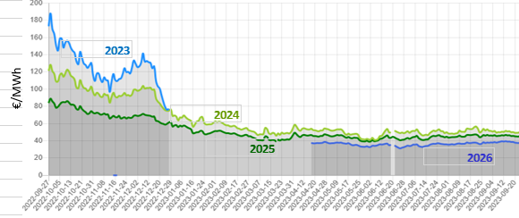
Graphique 8 : risque de baisse au niveau mondial du prix du gaz
Source: EEX PEG Futures gaz

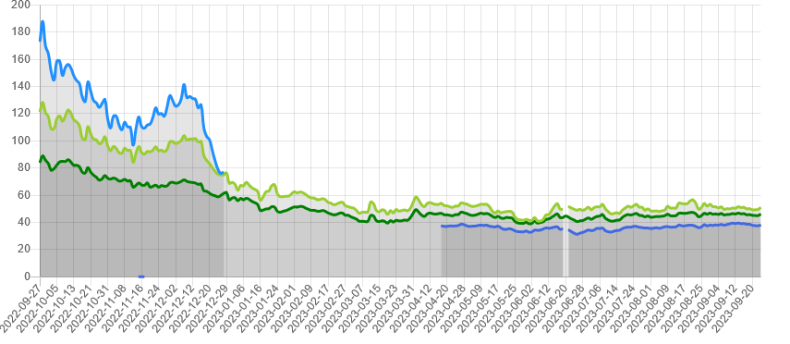

€/MWh

 | 2023 | 2024 | 2025 | 2026

Graph9
Graphique 9 : Réduction des émissions en fonction du montant de la taxe carbone sur les produits agroalimentaires (en %)
Source : Chanut, N. (2022)
 | 0 | 0
 | 25 | 7
 | 50 | 12
 | 75 | 16
 | 100 | 19
 | 125 | 22
(b) Change in emissions
 | 150 | 25
 | 175 | 28
 | 200 | 30
 | 250 | 35
 | 500 | 49
 | 750 | 57
 | 1000 | 63

Graph10
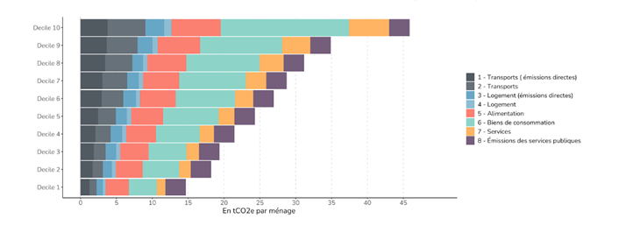
Graphique 10 : Décomposition de l’empreinte carbone des déciles de niveau de vie par principaux postes de consommation (en tcO2e)
Source : Malliet, P. (2020) « La contribution des émissions importées à l’empreinte carbone de la France », Sciences Po publications

G.A.1
Graphique A.1. : Impact sur le PIB réel (graphique de gauche) et sur les émissions de CO2 (graphique de gauche) en % d’écart au compte central

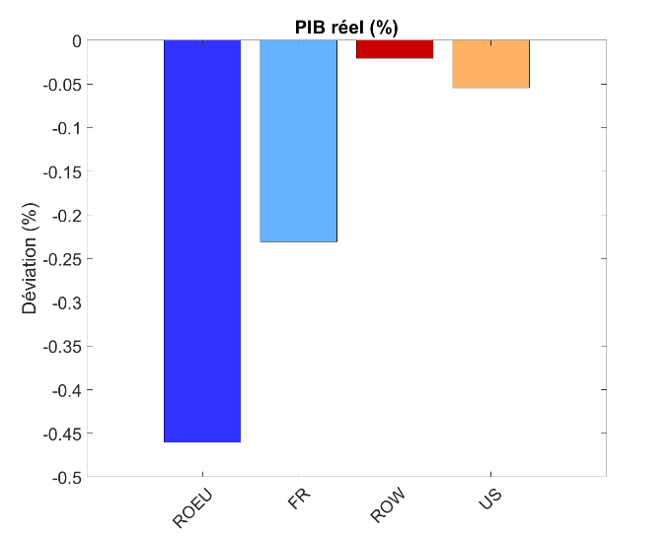
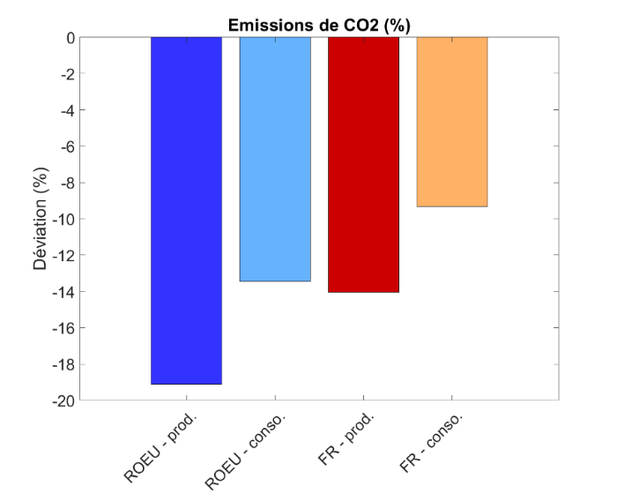

Source : Mathieu Boulot et Noémie Lisack (Banque de France). Note: dans le graphique de droite le terme « production » désigne les émissions liées à la production domestique ; « consommation » désigne les émissions liées à la consommation domestique.

G.A.2
Graphique A.2. : revenus de la taxe et baisse des émissions carbone en euros
Source : Chanut, N. (2022)

 |  | Q1 | Q2 | Q3 | Q4
 | valeur de la réduction de carbone | 2 | 3 | 4 | 7

 | Taxe collectée | 18 | 24 | 34 | 58

G.A.3
Graphique A.3. : Réduction des émissions carbone pour une taxe de 50€ la tonne en fonction des quartiles d’intensité carbone (en %)
Chanut, N. (2022)

 | Réduction des émissions carbone pour une taxe de 50€ la tonne

 | Q1 | Q2 | Q3 | Q4
 | 6.7% | 8.4% | 10.5% | 13.5%

G.A.4
Graphique A.4. : Réduction des émissions en fonction du montant de la taxe carbone (en %)
Source : Chanut, N. (2022)
 | 0 | 0
 | 25 | 7
 | 50 | 12
 | 75 | 16
 | 100 | 19
 | 125 | 22
(b) Change in emissions
 | 150 | 25
 | 175 | 28
 | 200 | 30
 | 250 | 35
 | 500 | 49
 | 750 | 57
 | 1000 | 63

